Példa
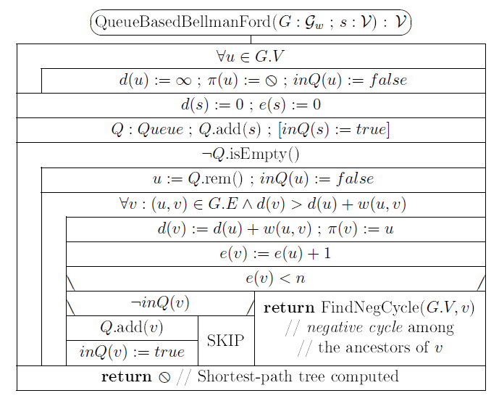

b
c
 |  |  |  | 5
 |  |  |  | -2
 | 6
 |  |  | -4
a
 |  | 8
 |  |  |  |  | 7
 |  |  | -3
d
e
 | 7

 |  |  |  | 9

b
c
1. menet
 |  |  |  | 5 |  | d(); e() változásai |  |  |  |  | kiterjesztés: d();e() | Q | p() változásai |  |  |  |  | menet
 |  |  |  | -2 |  | a | b | c | d | e |  |  | a | b | c | d | e
 | 6 |  |  |  |  | 0;0 | ¥ | ¥ | ¥ | ¥ |  | <a> | 0 | 0 | 0 | 0 | 0
 |  |  | -4 |  |  |  | 6;1 |  | 7;1 |  | a: 0;0 | <b,d> |  | a |  | a |  | 1
a
 |  | 8
 |  |  |  |  | 7
 |  |  | -3
d
e
 | 7

 |  |  |  | 9

b
c
2. menet
 |  |  |  | 5 |  | d(); e() változásai |  |  |  |  | kiterjesztés: d();e() | Q | p() változásai |  |  |  |  | menet
 |  |  |  | -2 |  | a | b | c | d | e |  |  | a | b | c | d | e
 | 6 |  |  |  |  | 0;0 | ¥ | ¥ | ¥ | ¥ |  | <a> | 0 | 0 | 0 | 0 | 0
 |  |  | -4 |  |  |  | 6;1 |  | 7;1 |  | a: 0;0 | <b,d> |  | a |  | a |  | 1
a
 |  | 8 |  |  |  |  |  | 11;2 |  | 2;2 | b: 6;1 | <d,c,e> |  |  | b |  | b | 2
 |  |  |  |  | 7 |  |  | 4;2 |  |  | d: 7;1 | <c,e> |  |  | d |  |  | 2
 |  |  | -3
d
e
 | 7

 |  |  |  | 9

b
c
3. menet |  |  |  |  |  | d(); e() változásai |  |  |  |  | kiterjesztés: d();e() | Q | p() változásai |  |  |  |  | menet
 |  |  |  | 5 |  | a | b | c | d | e |  |  | a | b | c | d | e
 |  |  |  | -2 |  | 0;0 | ¥ | ¥ | ¥ | ¥ |  | <a> | 0 | 0 | 0 | 0 | 0
 | 6 |  |  |  |  |  | 6;1 |  | 7;1 |  | a: 0;0 | <b,d> |  | a |  | a |  | 1
 |  |  | -4 |  |  |  |  | 11;2 |  | 2;2 | b: 6;1 | <d,c,e> |  |  | b |  | b | 2
a
 |  | 8 |  |  |  |  |  | 4;2 |  |  | d: 7;1 | <c,e> |  |  | d |  |  | 2
 |  |  |  |  | 7 |  | 2;3 |  |  |  | c: 4;2 | <e,b> |  | c |  |  |  | 3
 |  |  | -3 |  |  |  |  |  |  |  | e: 2;2 | <b> |  |  |  |  |  | 3
d
e
 | 7

 |  |  |  | 9

b
c
4. menet |  |  |  |  |  | d(); e() változásai |  |  |  |  | kiterjesztés: d();e() | Q | p() változásai |  |  |  |  | menet
 |  |  |  | 5 |  | a | b | c | d | e |  |  | a | b | c | d | e
 |  |  |  | -2 |  | 0;0 | ¥ | ¥ | ¥ | ¥ |  | <a> | 0 | 0 | 0 | 0 | 0
 | 6 |  |  |  |  |  | 6;1 |  | 7;1 |  | a: 0;0 | <b,d> |  | a |  | a |  | 1
 |  |  | -4 |  |  |  |  | 11;2 |  | 2;2 | b: 6;1 | <d,c,e> |  |  | b |  | b | 2
a
 |  | 8 |  |  |  |  |  | 4;2 |  |  | d: 7;1 | <c,e> |  |  | d |  |  | 2
 |  |  |  |  | 7 |  | 2;3 |  |  |  | c: 4;2 | <e,b> |  | c |  |  |  | 3
 |  |  | -3 |  |  |  |  |  |  |  | e: 2;2 | <b> |  |  |  |  |  | 3
d
e
 | 7 |  |  |  |  |  |  |  |  | -2;4 | b: 2;3 | <e> |  |  |  |  | b | 4

 |  |  |  | 9

b
c
5. menet |  |  |  |  |  | d(); e() változásai |  |  |  |  | kiterjesztés: d();e() | Q | p() változásai |  |  |  |  | menet
 |  |  |  | 5 |  | a | b | c | d | e |  |  | a | b | c | d | e
 |  |  |  | -2 |  | 0;0 | ¥ | ¥ | ¥ | ¥ |  | <a> | 0 | 0 | 0 | 0 | 0
 | 6 |  |  |  |  |  | 6;1 |  | 7;1 |  | a: 0;0 | <b,d> |  | a |  | a |  | 1
 |  |  | -4 |  |  |  |  | 11;2 |  | 2;2 | b: 6;1 | <d,c,e> |  |  | b |  | b | 2
a
 |  | 8 |  |  |  |  |  | 4;2 |  |  | d: 7;1 | <c,e> |  |  | d |  |  | 2
 |  |  |  |  | 7 |  | 2;3 |  |  |  | c: 4;2 | <e,b> |  | c |  |  |  | 3
 |  |  | -3 |  |  |  |  |  |  |  | e: 2;2 | <b> |  |  |  |  |  | 3
d
e
 | 7 |  |  |  |  |  |  |  |  | -2;4 | b: 2;3 | <e> |  |  |  |  | b | 4
 |  |  |  |  |  |  |  |  |  |  | e: -2;4 | <> |  |  |  |  |  | 5
 |  |  |  | 9
 |  |  |  |  |  | 0;0 | 2;3 | 4;2 | 7;1 | -2;4 |  |  | 0 | c | d | a | b

Gyakorló
b
d
 |  |  |  | 1
 |  |  |  |  |  |  |  |  | d(); e() változásai |  |  |  |  |  | kiterjesztés: d();e() | Q | p() változásai |  |  |  |  |  | menet
 |  |  |  |  |  |  |  |  | a | b | c | d | e | f |  |  | a | b | c | d | e | f
 |  | -1 |  |  | 4 |  |  |  | 0;0 | ¥ | ¥ | ¥ | ¥ | ¥ |  | <a> | 0 | 0 | 0 | 0 | 0 | 0
 | 5 |  |  |  |  |  | 3
c
-3
a
 |  |  |  |  |  |  |  | 2
 |  |  | 3
e
f
 |  |  |  |  |  | 2

 |  |  | 3

